NO.1
NO.1 | CSVファイルにデータがない場合 | 正常終了すること

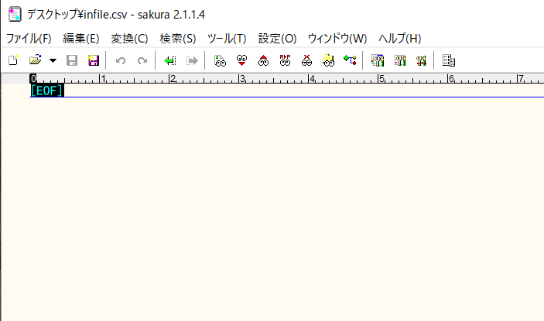

CSVファイルにデータがない

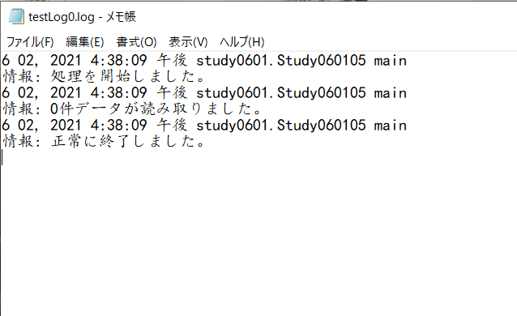
正常終了

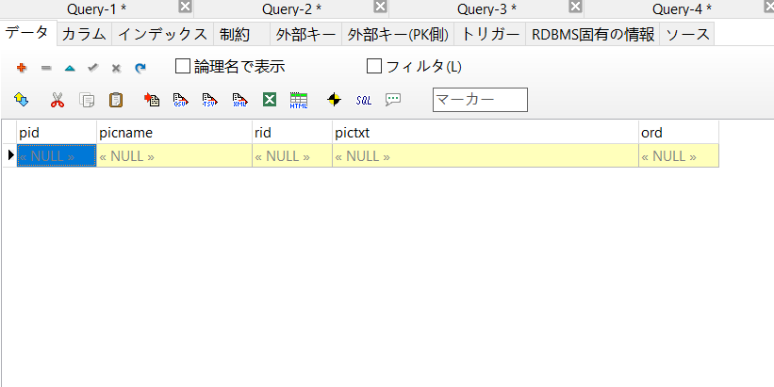

データベースにデータがない

NO.2～4
NO.2～4 | CSVファイルに1件データが存在する場合 | 処理が正常終了すること
 |  | 1件データが登録されること
 |  | 登録したデータの値がCSVと一致すること

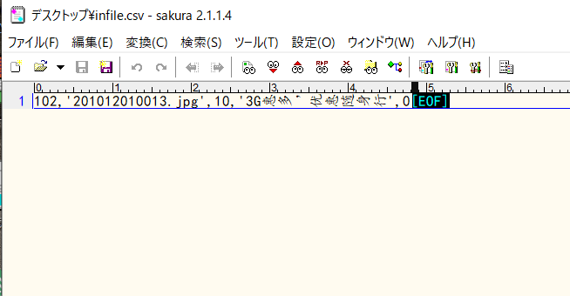

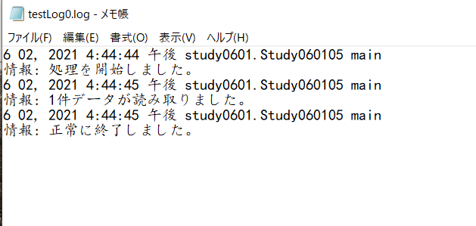

処理が正常終了する

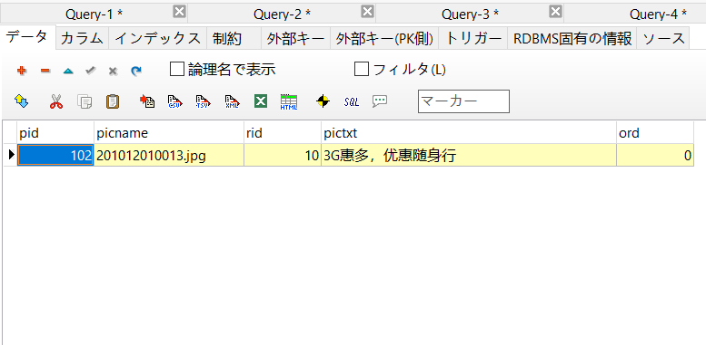

1件データが登録される

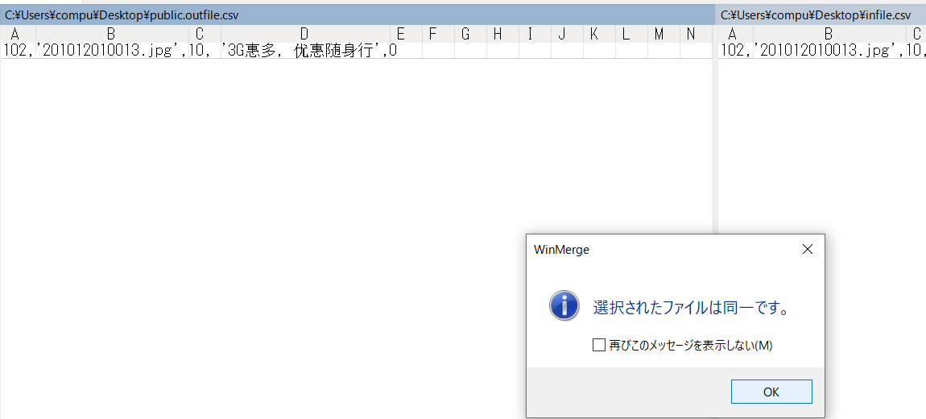

登録したデータの値がCSVと一致する

NO.5～7
NO.5～7 | CSVファイルに多件データが存在する場合 | 処理が正常終了すること
 |  | 多件データが登録されること
 |  | 登録したデータの値がCSVと一致すること

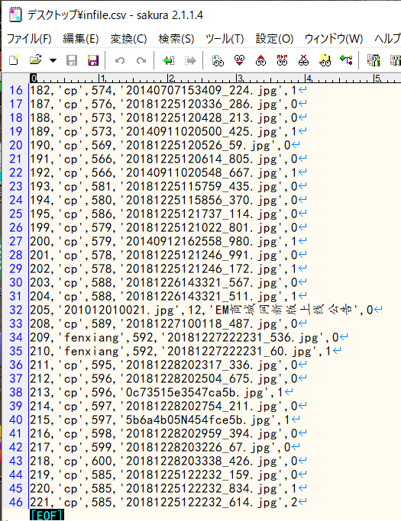

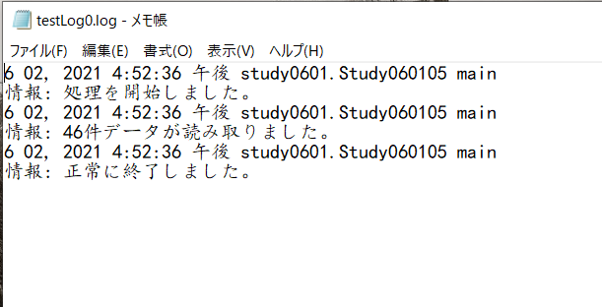

処理が正常終了すること

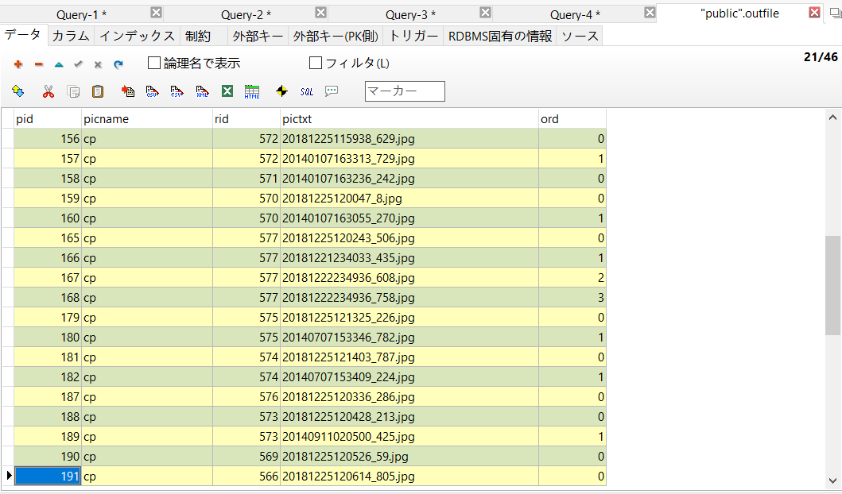

多件データが登録されること

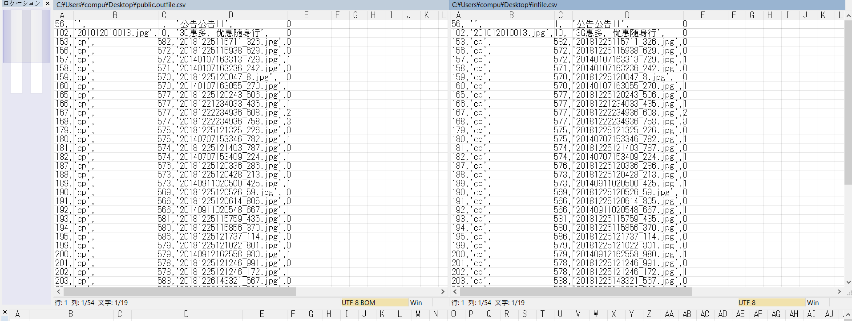

登録したデータの値がCSVと一致すること

NO.8
NO.8 | ファイルが見つからない場合 | "ファイルの読み取りに失敗しました"を出力すること



ファイルの読み取り失敗しました。

NO.9
NO.9 | 以上以外の異常が発生する場合 | "エラーが発生しました。"を出力すること

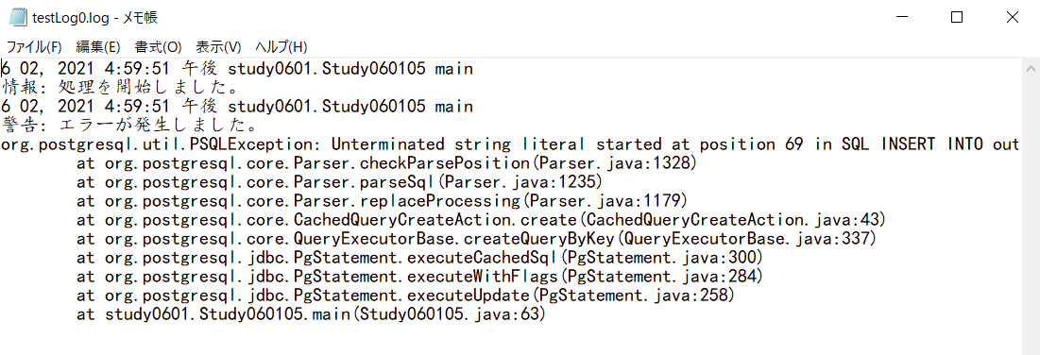

エラーが発生しました。

